F3A qpcr-BCL2
 | 18s | BcI2 | CT2-CT1 |  | ∆CT-对照组的∆CT平均值 | 2的-∆∆CT次幂 |  | 2-∆∆CT/对照组的2-∆∆CT均值 | 平均
 | CT1 | CT2 | ∆CT | 对照组的∆CT均值 | ∆∆CT | 2-∆∆CT | 对照组的2-∆∆CT均值 | 以对照组的2-∆∆CT均值为1
Control | 10.77 | 19.66 | 8.89 | 9.1966666667 | -0.30666666667 | 1.2368466734 | 1.0124350017 | 1.2216553866
 | 10.68 | 19.96 | 9.28 | 9.1966666667 | 0.083333333333 | 0.94387431268 | 1.0124350017 | 0.932281392
 | 10.62 | 20.04 | 9.42 | 9.1966666667 | 0.22333333333 | 0.85658401897 | 1.0124350017 | 0.84606322139 | 1 | 0.1967402502
 |  |  | 9.1966666667 |  |  | 1.0124350017
link-A | 10.55 | 17.05 | 6.5 | 9.1966666667 | -2.6966666667 | 6.4830228897 | 1.0124350017 | 6.4033966416
 | 10.43 | 17.18 | 6.75 | 9.1966666667 | -2.4466666667 | 5.4515507079 | 1.0124350017 | 5.3845932814
 | 10.35 | 17.11 | 6.76 | 9.1966666667 | -2.4366666667 | 5.4138940965 | 1.0124350017 | 5.3473991787 | 5.7117963673 | 0.59923205435

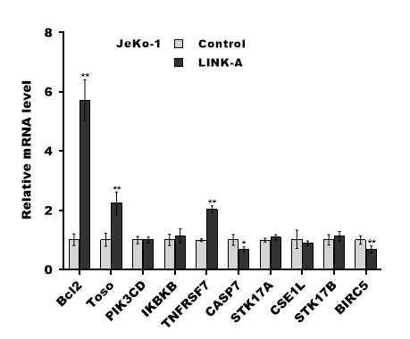
组别
Control | 3 | 1±0.20
link-A | 3 | 5.71±0.60

qpcr-BCI2
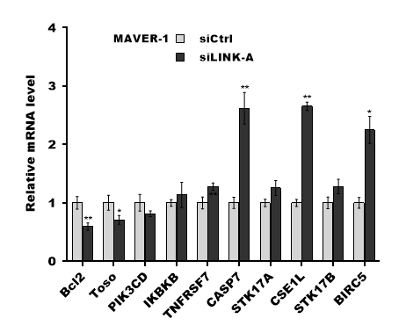
 | 18s | BCI2 | CT2-CT1 |  | ∆CT-对照组的∆CT平均值 | 2的-∆∆CT次幂 |  | 2-∆∆CT/对照组的2-∆∆CT均值 | 平均
 | CT1 | CT2 | ∆CT | 对照组的∆CT均值 | ∆∆CT | 2-∆∆CT | 对照组的2-∆∆CT均值 | 以对照组的2-∆∆CT均值为1
siCtrl | 12.91 | 21.23 | 8.32 | 8.4633333333 | -0.14333333333 | 1.1044540007 | 1.0045264911 | 1.0994772269
 | 12.88 | 21.3 | 8.42 | 8.4633333333 | -0.043333333333 | 1.0304920203 | 1.0045264911 | 1.0258485261
 | 12.85 | 21.5 | 8.65 | 8.4633333333 | 0.18666666667 | 0.87863345222 | 1.0045264911 | 0.87467424703 | 1 | 0.11460892052
 |  |  | 8.4633333333 |  |  | 1.0045264911
siLINK-A | 12.81 | 21.86 | 9.05 | 8.4633333333 | 0.58666666667 | 0.66587963971 | 1.0045264911 | 0.66287912326
 | 12.76 | 22.17 | 9.41 | 8.4633333333 | 0.94666666667 | 0.51882982958 | 1.0045264911 | 0.51649193344
 | 12.72 | 21.83 | 9.11 | 8.4633333333 | 0.64666666667 | 0.63875444616 | 1.0045264911 | 0.63587615839 | 0.60508240503 | 0.077900537677

组别
siCtrl | 3 | 1±0.11
siLINK-A | 3 | 0.60±0.08

F3D Jeko1 WB
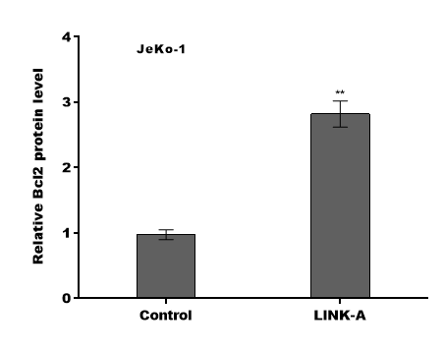
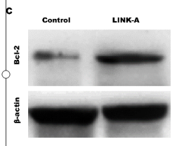
OD读值
BCL2 | 0.23 | 0.66
 | 0.2 | 0.64
 | 0.24 | 0.65
β-actin读值 | 0.85 | 0.84
 | 0.84 | 0.82
 | 0.83 | 0.78

OD比值 | 0.27058823529 | 0.78571428571
 | 0.2380952381 | 0.78048780488
 | 0.28915662651 | 0.83333333333

F3G MAVER1 wb
OD读值
BCL2 | 0.55 | 0.35
 | 0.53 | 0.3
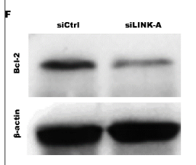
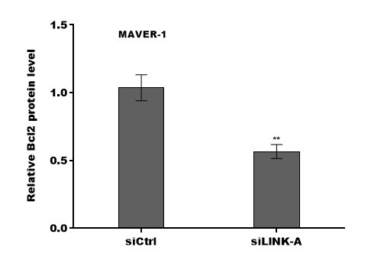
 | 0.57 | 0.27
β-actin读值 | 0.87 | 0.85
 | 0.83 | 0.82
 | 0.86 | 0.81

OD比值 | 0.63218390805 | 0.41176470588
 | 0.63855421687 | 0.36585365854
 | 0.66279069767 | 0.33333333333

F3E jeko-1 cell viability
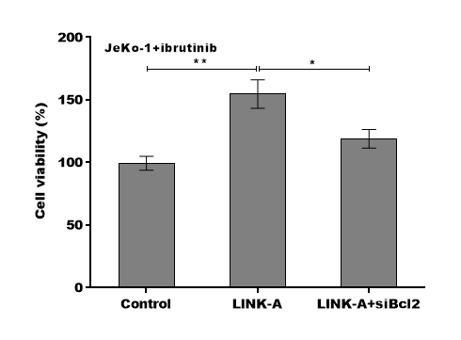
Control | LINK-A | LINK-A+si
100 | 141.7 | 113.6
93.5 | 162.8 | 127.4
104.6 | 159.4 | 115.8

99.366666667 | 154.63333333 | 118.93333333
3.2526911935 | 12.515790027 | 1.5556349186

F3H MAVER-1 cell
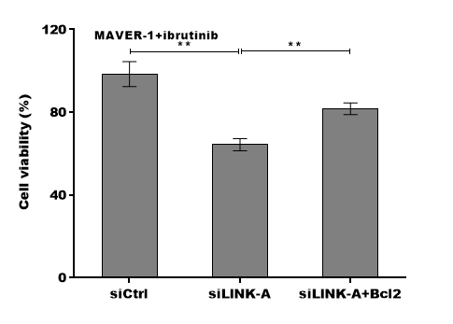
siCtrl | siLINK-A | siLINK-A+Bci2
100 | 63.8 | 78.6
91.7 | 61.7 | 82.3
103.5 | 67.5 | 84.2

98.4 | 64.333333333 | 81.7
2.4748737342 | 2.6162950904 | 3.9597979746

F4D qPCR LINK-A-MK206
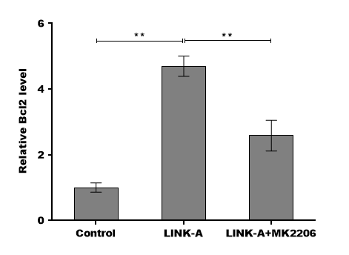
siCtrl | siLINK-A | siLINK-A+MK2206
1.16 | 4.66 | 2.4
0.96 | 5.02 | 3.12
0.89 | 4.41 | 2.24

1.0033333333 | 4.6966666667 | 2.5866666667
0.19091883092 | 0.1767766953 | 0.11313708499

F4E Jeko1 cell viability
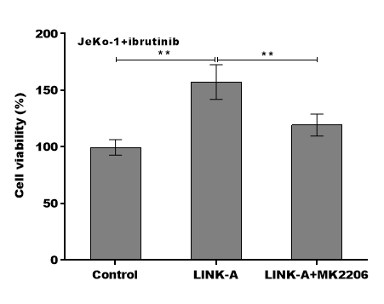
Control | LINK-A | LINK-A+M
100 | 139.8 | 112.6
92.4 | 168.3 | 130.5
106.2 | 163.7 | 114.9

99.533333333 | 157.26666667 | 119.33333333
4.3840620434 | 16.89985207 | 1.6263455967

F4F jeko apoptosis
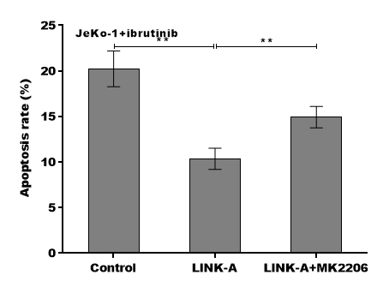
Control | LINK-A | LINK-A+MK2206
18.6 | 11.6 | 16.2
22.4 | 9.3 | 14.7
19.7 | 10.2 | 13.9

20.233333333 | 10.366666667 | 14.933333333
0.77781745931 | 0.98994949366 | 1.6263455967

supp FigS1-SIBCL2 qPCR
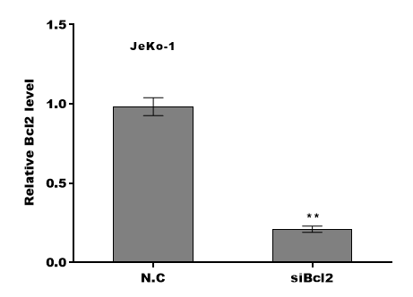
 | 18s | SIBCL2 | CT2-CT1 |  | ∆CT-对照组的∆CT平均值 | 2的-∆∆CT次幂 |  | 2-∆∆CT/对照组的2-∆∆CT均值 | 平均
 | CT1 | CT2 | ∆CT | 对照组的∆CT均值 | ∆∆CT | 2-∆∆CT | 对照组的2-∆∆CT均值 | 以对照组的2-∆∆CT均值为1
NC | 9.86 | 19.73 | 9.87 | 10.01 | -0.14 | 1.1019051159 | 1.0026378251 | 1.0990061299
 | 9.74 | 19.78 | 10.04 | 10.01 | 0.03 | 0.97942029759 | 1.0026378251 | 0.97684355512
 | 9.66 | 19.78 | 10.12 | 10.01 | 0.11 | 0.92658806189 | 1.0026378251 | 0.92415031498 | 1 | 0.089698409729
 |  |  | 10.01 |  |  | 1.0026378251
siBci2 | 9.53 | 21.74 | 12.21 | 10.01 | 2.2 | 0.21763764082 | 1.0026378251 | 0.21706506115
 | 9.42 | 21.81 | 12.39 | 10.01 | 2.38 | 0.19210939766 | 1.0026378251 | 0.19160397987
 | 9.35 | 21.58 | 12.23 | 10.01 | 2.22 | 0.21464135911 | 1.0026378251 | 0.21407666231 | 0.20758190111 | 0.01391772637

组别
NC | 3 | 1±0.09
siBci2 | 3 | 0.21±0.01

supp FigS1-overbcl2 qPCR
 | 18s | OVERBCL2 | CT2-CT1 |  | ∆CT-对照组的∆CT平均值 | 2的-∆∆CT次幂 |  | 2-∆∆CT/对照组的2-∆∆CT均值 | 平均
 | CT1 | CT2 | ∆CT | 对照组的∆CT均值 | ∆∆CT | 2-∆∆CT | 对照组的2-∆∆CT均值 | 以对照组的2-∆∆CT均值为1
Control | 9.68 | 20.31 | 10.63 | 10.703333333 | -0.073333333333 | 1.0521448482 | 1.0009013471 | 1.0511973545
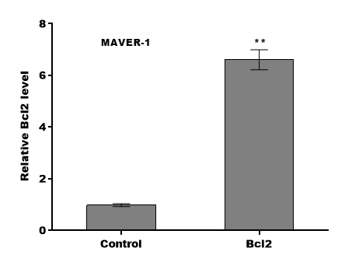
 | 9.62 | 20.32 | 10.7 | 10.703333333 | -0.0033333333333 | 1.0023131618 | 1.0009013471 | 1.0014105434
 | 9.54 | 20.32 | 10.78 | 10.703333333 | 0.076666666667 | 0.94824603117 | 1.0009013471 | 0.94739210208 | 1 | 0.051916999474
 |  |  | 10.703333333 |  |  | 1.0009013471
Bcl2 | 9.36 | 17.46 | 8.1 | 10.703333333 | -2.6033333333 | 6.0768906569 | 1.0009013471 | 6.0714182019
 | 9.27 | 17.23 | 7.96 | 10.703333333 | -2.7433333333 | 6.6961569035 | 1.0009013471 | 6.6901267773
 | 9.15 | 17.03 | 7.88 | 10.703333333 | -2.8233333333 | 7.0779586494 | 1.0009013471 | 7.0715846973 | 6.6110432255 | 0.50475133554

组别
Control | 3 | 1±0.05
Bcl2 | 3 | 6.61±0.50

